Blad1
Onderwerp | Contactverslag NHG | Clinical Note EPIC | Opmerkingen AvG | Voorstel AvG
Definitie/Betekenis op hoofdniveau | Door een zorgverlener vastgelegd verslagdeel met bijbehorende typering S, O, E, P, en A (Algemeen). | Gestructureerde en ongestructureerde representatie van waarnemingen, gedachten, beleid en andere algemene onderwerpen m.b.t. de interactie van een zorgverlener met een patiënt |  | Nieuwe ZiB Zorgnotitie.

Rootconcept | Clinical note: Duidt de volledige notitie aan | (deel)Contactverslag(deel): Duidt een notitie aan die volledig is of deel uitmaakt van een verzameling bij elkaar horende notities. |  | Zorgnotitie omvat alle verslagtekst, ook de regels die verslagdelen representeren.

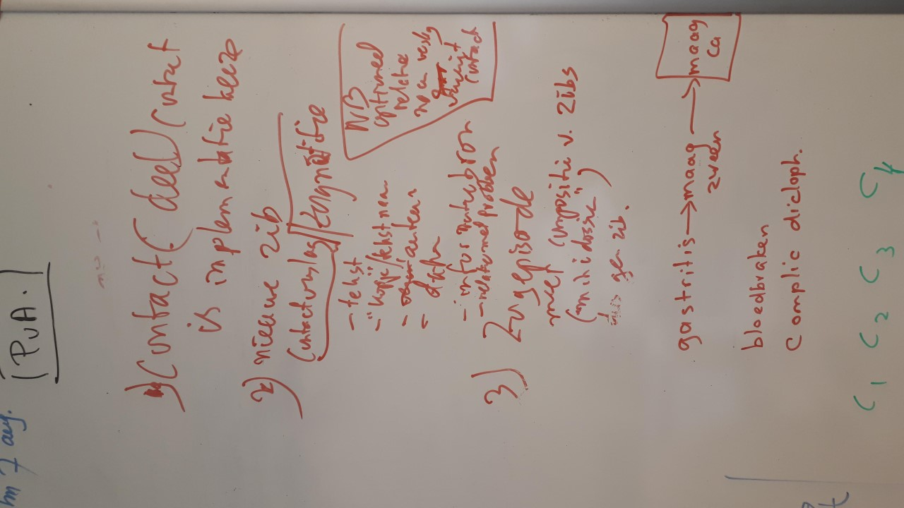
NotitieType |  | NoteType: Duidt het soort notitie aan in het kader van het soort gegeven of de herkomst van het gegeven. Bijv. 'Anamnese en onderzoek', 'voortgangsnotitie', 'Verpleegkundige notitie'. | Met een evt. keuzelijst voor NotitieType moet voor elk keuze-item wel duidelijk zijn hoe het keuze-item van de zender moet worden gemapped naar het keuze-item van de ontvanger. Dit is met name belangrijk bij gegevensuitwisseling tussen verschillende lijnen in de zorg. Zo kunnen 'S' en 'O' van de eerste lijn bijv. worden gemapped op 'Anamnese' en 'Onderzoek' in de tweede lijn. Een 'voortgangsnotitie' vanuit de tweede lijn kan bijv. als 'A' (Algemeen) worden verwerkt door de eerste lijn. | Maak een item 'NotitieType' met een keuzelijst voor de waarden. Zonodig moet deze keuzelijst eem optie 'Anders' bieden met vrije tekst. Het Notitietype heeft betrekking op de hele Zorgnotitie.

TekstItem | Vrije tekst: De tekstuele inhoud van het verslag(deel). | NoteText: De vrije tekst inhoud van de notitie met de waarnemingen en overwegingen van de zorgverlener. | In feite vormt een set SOEP regels m.b.t. één Probleem een volledige notitie. | Maak onder het rootconcept 'Zorgnotitie' 1..* Tekst items. Hierbij is een verslagdeel een 'TekstIem' onder 'Zorgnotitie'. Op deze wijze hoef je items die op alle verslagdelen van toepassing zijn, alleen op het niveau van het rootconcept 'Zorgnotitie' aan te geven.

TekstType | Typering: Aanduiding van het soort verslag(deel) in het kader van de SOEP indeling, dan wel A (Algemeen). |  |  | Maak een item 'TekstType' met een keuzelijst voor de waarden. Zonodig moet deze keuzelijst een optie 'Anders' bieden met vrije tekst. Het TekstType heeft betrekking op een tekst als onderdeel van de Zorgnotitie.

Probleem | (ICPC) code: Hiermee kan aan een verslagdeel met type 'S' of 'E' een Probleemcode worden gekoppeld. | - | De moeilijkheid hier is dat de HA verslagdelen wil relateren een een Probleem: type [S] wil de HA relateren aan een Probleem vanuit de patiëntperceptie en type [E] aan de interpretatie van de arts. Het aan de verslagdelen gerelateerde Contact kan verwijzen naar het (onderliggend) hoofdprobleem. Voorbeeld: Probleem bij Contact is 'Hypertensie', de klacht van de patiënt (S) is 'hoest' en de evaluatie van de arts (E) is 'bijwerking medicatie (ACE-remmer)'. In het EPD kan een HA uiteraard een relatie leggen tussen een Tekst (regel in een ContactVerslag) en een ICPC-code. In een dataset kan men dit representeren als een relatie tussen een Tekst en een Probleem. | Het voorstel houdt het volgende in: 1. Neem een relatie op van Zorgnotitie naar Probleem. Op deze manier is altijd duidelijk op welk Probleem een Zorgnotitie betrekking heeft. 2. Geen directe relatie relatie leggen tussen een Tekst en Probleem.

Auteur | Verantwoordelijke: Verwijzing naar de Zorgverlener die verantwoordelijkheid draagt voor de inhoud van het verslag. | Author: De Zorgverlener die het verslag heeft geschreven en alle zorgverlener(s) die een bijdrage aan het verslag hebben geleverd. | Op zich is het niet verkeerd om te kunnen representeren welke zorgverleners allemaal hebben bijgedragen aan het verslag, maar het lijkt wenselijk om te kunnen aangeven wie de 'hoofdauteur' is. | Maak onderscheid tussen hoofd- en co-auteurs mogelijk.

Gerelateerd aan | Contact: Patiëntgerelateerde bezigheid: er hoeft geen contact te zijn (geweest) met de patiënt. | RelatedAppointment: Het 'huidige' contact met de patiënt, maar ook contacten, waaruit geput is voor de informatie in de Zorgnotitie. | Een Zorgnotitie heeft betrekking op een patiënt, maar hoeft niet noodzakelijkerwijze direct gerelateerd te zijn aan een Contact/Patiëntbespreking. Een zorgverlener kan ook n.a.v. een ingekomen brief of uitslag een Zorgnotitie maken. De Zorgnotitie moet daarom ook op zichzelf kunnen staan. Het lijkt me wenselijk om onderscheid te kunnen maken tussen het contact waarop de Zorgnotitie direct betrekking heeft enerzijds en Contacten waaruit informatie is gehaald anderzijds. N.B. Het NotitieMoment is niet geschikt om af te leiden tijdens welk Contact de ZorgNotitie is geschreven, omdat een zorgverlener ook kan besluiten om de Zorgnotitie achteraf te schrijven. | Maak vanuit Contact een relatie naar Zorgnotitie. Dit Contact is dan het Contact waar de notitie primair bij hoort. Contacten waaruit geput is voor de inhoud als zodanig opnemen bij Referentiebron (Zie daar). Ook vanuit de kandidaat ZiB Patiëntbespreking moet een relatie worden gelegd naar Zorgnotitie.

Referentiebron | - | Referenties naar externe bronnen die de inhoud vormen van de Zorgnotitie. | Mogelijk/waarschijnlijk bedoelt Epic hiermee verwijzingen naar ingekomen brieven of andere gegevens, anders dan patiëntcontacten. Het volgende is hier onduidelijk: - Betreft het alle informatie, anders dan patiëntcontacten? - Betreft het alleen informatie van buiten de instelling? Vallen referentiebronnen naar gegevens die niet worden gedekt door andere ZiBs (bijv. verwijzigingen naar bestanden op schijf) binnen de scope? | Maak vanuit Zorgnotitie een relatie naar 1 of meer Referentiebronnen (als container). - Vanuit de container Referentiebron zijn twee relaties nodig: 1. ReferentiebronType met daarin een omschrijving van het soort Referentiebron 2. ReferentiebronVerwijzing met een verwijzing naar een ander Contact óf naar een externe bron (URL/bestand op schijf).

NotitieMoment | - | AuthoringTime: Het moment waarop de Zorgnotitie is geschreven. | De NHG wil het verslag(deel) aan een Contact koppelen. Het Contactmoment zal dan als verslagmoment gelden. In Epic kan de Zorgnotitie worden gerelateerd aan patiëntontacten waar deze betrekking op heeft. | Voeg een NotitieMoment toe aan de Zorgnotitie. Dit maakt het mogelijk om bij een Zorgnotitie een ander Moment te representeren dan het Moment van een evt. Contact/Patiëntbespreking waar de Zorgnotitie betrekking op heeft. Daarnaast moet een Zorgnotitie ook een Moment hebben als deze niet aan een Contact/Patiëntbespreking wordt gekoppeld.

Deelnemer | - | Participant: Persoon die op een of andere wijze betrokken is bij de Zorgnotitie:zoals zorgverlener aanwezig geweest bij het Contact, de patiënt waar de Zorgnotie betrekking op heeft, Contactpersoon die over de inhoud van de Zorgnotitie moet worden geïnformeerd. | Epic neemt in hun voorstel voor Zorgnotitie gegevens op die betrekking hebben op het patiëntcontact waar de Zorgnotitie bij hoort. De ZiB contact en bijv. de kandidaat ZiB Patiëntbespreking voorzien in het representeren van de deelnemers. Bij elk ZiB model geldt dat de patiënt waar de instance betrekking op heeft niet expliciet wordt gemodelleerd in de ZiB. Contactpersonen die moeten worden geïnformeerd, betreffen procesinformatie: hoort m.i. niet in een ZiB. | Geen deelnemers opnemen in Zorgnotitie. Als de Zorgnotitie bij een Contact of Patiëntbespreking hoort, kunnen hier de deelnemers worden weergegeven. N.B. Het is wenselijk om ook niet-zorgverleners die bij een Contact aanwezig waren, vast te kunnen leggen. Dit vergt een uitbreiding van Contact.

